S3アクセスキーについて
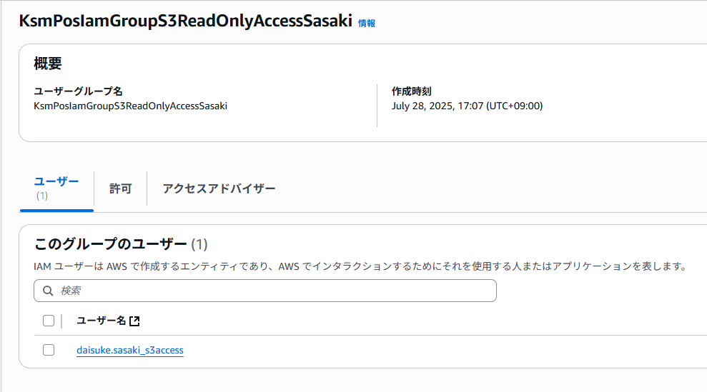
S3アクセスキー払い出しについて

 | ■初めに
 | 本システムリリース前の開発のため特例で以下S3バケットの読み取り権限用のIAMアクセスキー払い出しを行っている

 |  | S3バケット名
 |  | STG | stg-ignica-ksm
 |  | 本番 | prd-ignica-ksm

 | ※注意※
 | 本来ローカル⇒S3へのアクセスは規則上NGのため今後追加での払い出しは原則実施しないものとする

 | ■現時点で払い出ししているアクセスキーの確認方法

 | S3アクセスキーを払い出ししているユーザを確認するには、
 | AWSコンソールより「IAM」＞「グループ」より以下IAMグループを選択する

 | IAMグループ名
 | KsmPosIamGroupS3ReadOnlyAccess

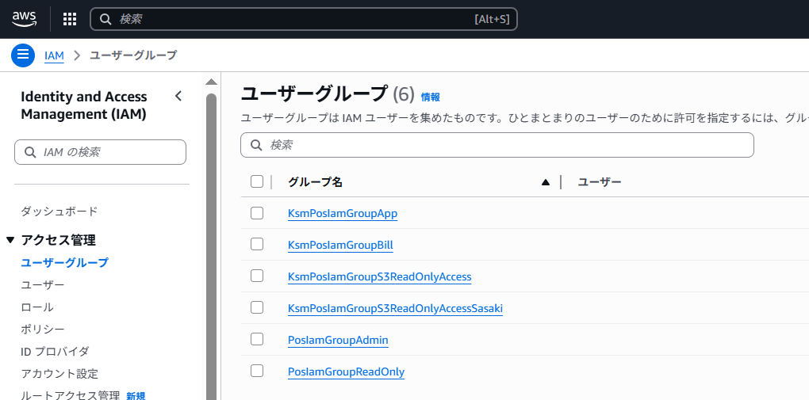

 | アクセスキーを払い出ししているユーザ名は以下のように作成している

 | IAMユーザ名
 | ユーザ名_s3access

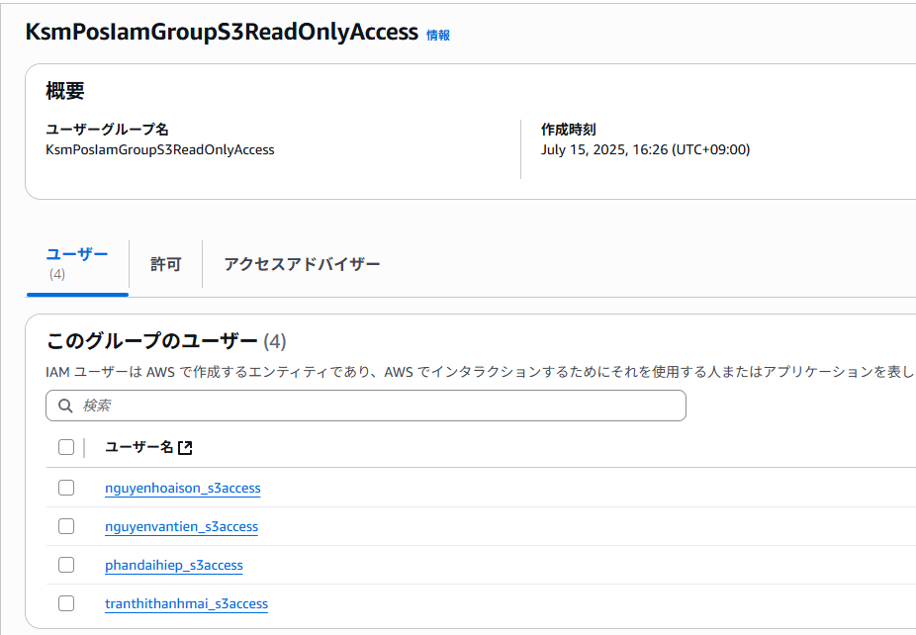

 | ■佐々木さん用アクセスキーについて

 | 佐々木 大助 <daisuke.sasaki@kasumi.co.jp>用にプレフィックスで読み取り権限を絞ったIAMアクセスキーを払い出ししている

 | IAMグループ名は以下の通り

 | IAMグループ名
 | KsmPosIamGroupS3ReadOnlyAccessSasaki

